主人公イラスト
3Dモデル

 | アクション内容 | 動き(詳細) |  | ゲーム内での動き
 | 立ち | その場で少し縦に揺れている |  | アクションをしない場面で使用します
 | 歩き | 引きずりながら(滑りながら)進む |  | 前に進む
 | 走り | 前転しながら進む 立ちと違って球体になる |  | 歩きより速く移動する時に使用 移動やスピードは調整出来るので動きだけお願いします

 | しゃがみ | しゃがみながらの移動やジャンプ前の踏ん張りに使用 |  | ジャンプして物を飛び越える時に使用 全部繋げた時に飛び越える動きになるようにお願いします ジャンプの長さが異なるので調整出来るように分けています
 | ジャンプ | 斜め前にジャンプする
 | 空中 | ジャンプ中
 | 着地 | ジャンプ中から着地する時に使用
 | 死亡 | 破裂、水風船が破裂するイメージ |  | ゲームオーバー時に使用 障害物に当たったらその場で破裂

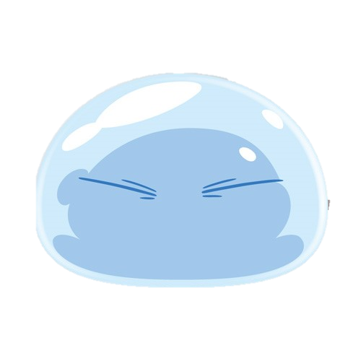
 | キャラクターイメージ |  |  |  | 動きイメージ
 | 体 |  | 目 |  | 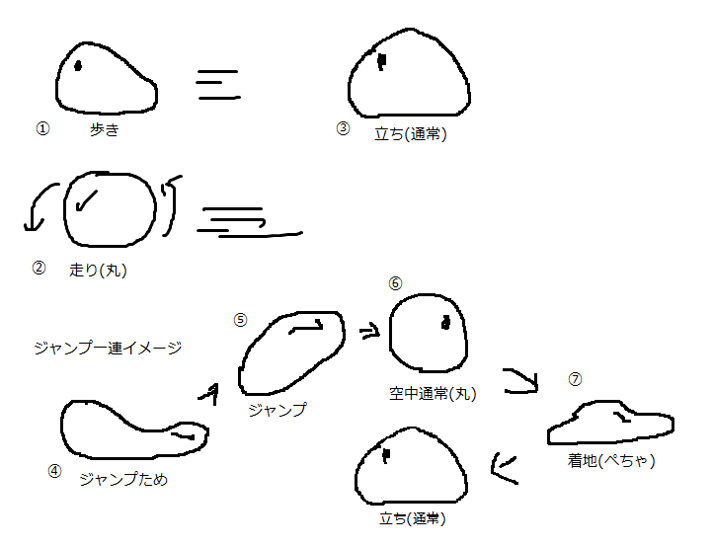
 |  |  | 